index
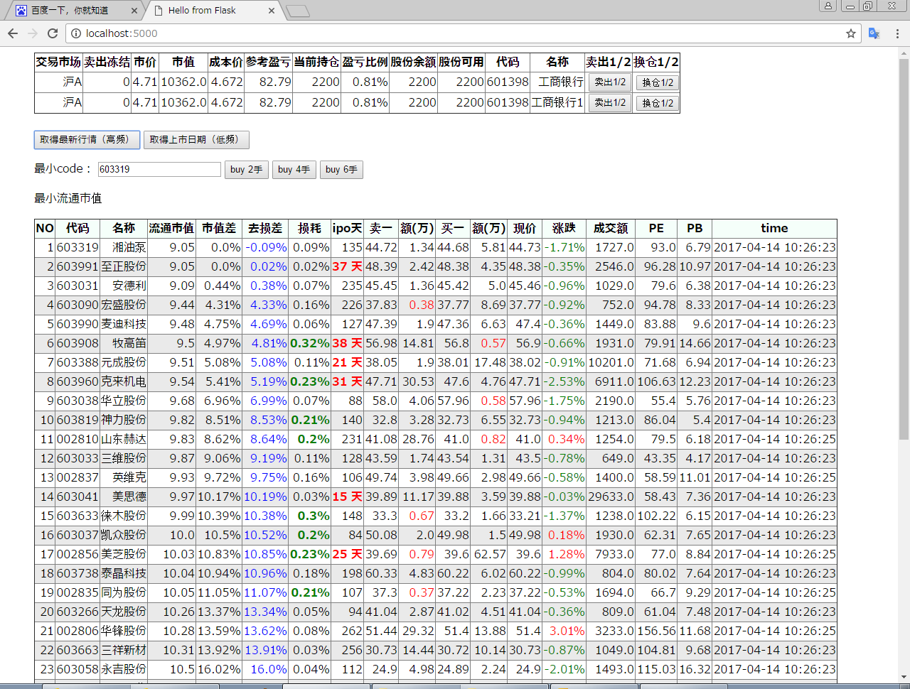
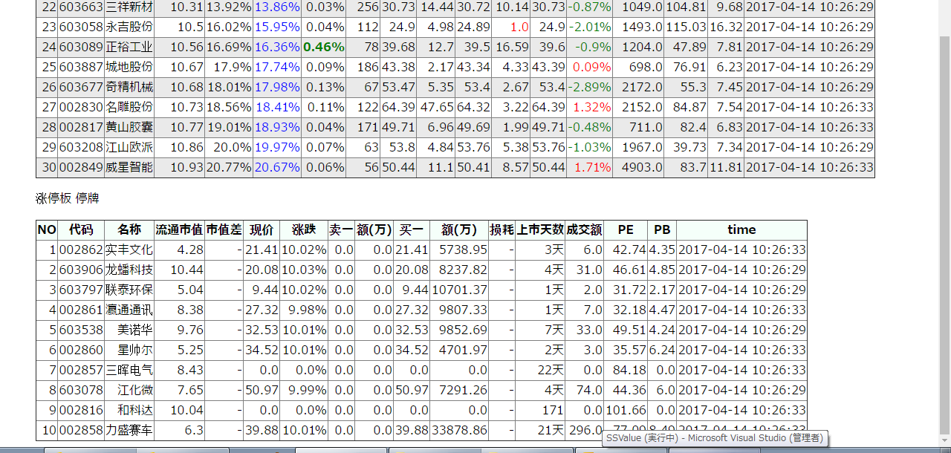
 | 利用python自动化框架easytrader实现A股自动化交易

实现方式一：
 | 纯命令行

 | 优点 | 完全自动化，省时省力
 |  | 实现比较简单，纯python即可，放在leancloud上可定时执行。
 | 缺点 | 出现bug可能导致重大亏损，需要长期测试观察方可使用

实现方式二：
 | 界面化

 | 优点 | 直观，出现问题及时反馈
 | 缺点 | 实现工程比较复杂，需要长期测试完善，不过在能力范围内

界面化实现方式
1 | 定时获取股票信息
 | 1.1 | 低频数据
 |  | 每个交易日早上获取股票信息，如下（主要针对最新上市的股票）
 |  | 每周获取一次即可

 |  |  | 上市日期、 |  |  | tushare可取
 |  |  | 最小流通市值TOP100确认（作为今日对象股） |  |  |  |  |  |  |  | 果仁比较直观，tushare也可取

 | 1.2 | 高频数据
 |  | 开盘时间内，获取股票的即时成交数据
 |  | 通过easyquotation获取腾讯的免费行情即可

 |  |  | {'sh000159': {'name': '国际实业', # 股票名
 |  |  | 'buy': 8.87, # 竞买价
 |  |  | 'sell': 8.88, # 竞卖价
 |  |  | 'now': 8.88, # 现价
 |  |  | 'open': 8.99, # 开盘价
 |  |  | 'close': 8.96, # 昨日收盘价
 |  |  | 'high': 9.15, # 今日最高价
 |  |  | 'low': 8.83, # 今日最低价
 |  |  | 'turnover': 22545048, # 交易股数
 |  |  | 'volume': 202704887.74， # 交易金额
 |  |  | 'ask1': 8.88, # 卖一价
 |  |  | 'ask1_volume': 111900, # 卖一量
 |  |  | 'ask2': 8.89,
 |  |  | 'ask2_volume': 54700,
 |  |  | 'bid1': 8.87, # 买一价
 |  |  | 'bid1_volume': 21800, # 买一量
 |  |  | ...
 |  |  | 'bid2': 8.86,
 |  |  | 'bid2_volume': 78400,
 |  |  | 'date': '2016-02-19',
 |  |  | 'time': '14:30:00',
 |  |  | ...},
 |  |  | ......
 |  |  | }

2. | 前端显示（利用python框架，目前需要学习）

 | 2.1 | 目前仓位表示 |  |  | 暂无交易功能，此项可不表示

1/2
清仓
1/2
all
1/2
清仓
1/2
all
 |  | 代码 |  | 名称 |  | 仓位 |  | 占比 |  | 流通市值 |  |  | 相对最小 | 卖出 |  | 换仓
 |  | 000001 |  | 平安银行 |  | 50000 |  | 27.78% |  | 1000 |  |  | 1.2%
 |  | 600000 |  | 浦发银行 |  | 50000 |  | 27.78% |  | 1100 |  |  | 1.2% |  |  |  | ※今日买入的时候，卖出不可用
 |  | - |  | 现金 |  | 80000 |  | 44.44%

 | 2.2 | 已开板次新股按最小流通市值的顺序表示（TOP30）
 |  |  | 刚开板的新股突出显示
 |  |  | 达到5%买入条件的最小流通市值股重点显示

 |  |  | 表示项目 |  |  | 例 |  |  | 备注
 |  |  | 代码 |  |  | 000001
 |  |  | 名称 |  |  | 平安银行
 |  |  | 流通市值 |  |  | 1000 |  |  | 现价*流通股本
 |  |  | 市值差 |  |  | 10% |  |  | （流通市值/最小流通市值）-1 |  |  |  |  |  | 大于5%标红
 |  |  | 去损耗市值差 |  |  | 10% |  |  | （流通市值*现价/买1价）/（最小流通市值*现价/卖1价）-1 |  |  |  |  |  | 54%标红
 |  |  | 损耗 |  |  | 0.11% |  |  | （卖一/买一）-1 |  |  |  | 大于0.2%标红
 |  |  | 现价 |  |  | 9.19
 |  |  | 涨跌 |  |  | 1.1%
 |  |  | 卖一 |  |  | 9.19 * 11111 |  |  | 卖一价 * 委托量
 |  |  | 买一 |  |  | 9.18 * 5555 |  |  | 买一价 * 委托量
 |  |  | 上市天数 |  |  | 1111 |  |  | 今日-上市日期
 |  |  | PE |  |  | 7 |  |  | 取自腾讯高频，准确
 |  |  | PB |  |  | 2 |  |  | 取自腾讯高频，准确
 |  |  | 买入按钮 |  |  | 半仓 | 全仓 |  | 最小5流通市值有买入按钮，个股全仓=总仓/3
 |  |  | 卖出按钮 |  |  | 半仓 | 全仓 |  | 持仓股有卖出按钮，今日买入时不可用
 |  |  | 换仓按钮 |  |  | 半仓 | 全仓 |  | 持仓股有换仓按钮，今日买入时不可用，直接与最小市值换仓

 | 2.3 | 未开板新股按上市天数倒序表示
 |  |  | 特点： |  | 今日涨幅>0.099
 |  |  |  |  | 卖一委托量=0
 |  |  |  |  | 现价=涨停价 |  |  | 腾讯有涨停价数据

3. | 判断买入，换仓条件
 | 3.1 | 买入条件：流通市值最小
 |  |  | 个股半仓=总仓/6
 |  |  | 个股全仓=总仓/3
 |  |  | 最大持股数=3
 |  |  | 个股半仓=总仓/4
 |  |  | 个股全仓=总仓/2
 |  |  | 最大持股数=2

 | 3.2 | 换仓条件：

 |  | 满足条件之一即可换仓：
 |  | ① | （持仓流通市值/最小未持仓流通市值）-1 > 8% |  |  |  |  |  |  |  |  | 去损耗后，精确值待定
 |  | ② | 持仓与未持仓排名相差>=5，且流通市值差>=5%

 |  |  | ※ | 计算委托量，必须能够一次全部成交
 |  |  |  | 每次只成交部分仓位（半仓或2万）
 |  |  |  | 每10秒刷新一次数据，每天最多成交总仓1/3

4. | 成交（python esaytrader+银河证券）

 | 4.1 | 最新高频数据取得，并check
 |  | 提示信息：
 |  |  | 损耗
 |  |  | 市值差：卖出按买一价算，买入按卖一价算
 |  |  | 价格*股数=总价

5 | leancloud挂机自动执行
 | 每周一至周五，9:30～11:30，13:00～15:00，每10秒一次

6 | 其他功能

 | 6.1 | 可多日价格委托
 |  | 如：15日内，603991，价格：50.1，卖出

 | 6.2 | 价格每下降一定步长，以一定金额买入或卖出
 |  | 如：每下降1元（或1%）买入1万

 | 6.3 | 止盈，止损价格自动下单

7 | 策略

 | 7.1 | 次新股可以跟ETF一样，采用定投策略

 |  | 最小流通市值，每下降0.2亿，买入最小市值流通股票1.5万以下
 |  | 如此可有效控制回撤，同时上涨不踏空

